Лист 1
Прайс-лист
МИР ПРЯЖИ

В валюте: руб. (курс 1).
Цены указаны на 07.08.2020

№ | Номенклатура/ Характеристика номенклатуры | Описание | Изображение | Артикул | Цена | Ед. | Остаток | Ссылка на сайт
 | Спица вязальная 5-ти компл. 2-х концевая Ф3,0 алюм. 100 шт/упак. | Спица вязальная 5-ти компл. 2-х концевая Ф3,0 алюм. 100 шт/упак. | 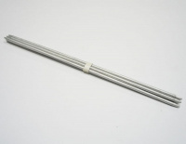 | С-160 | 3962.58 |  |  | Изображение
 | Спица вязальная 5-ти компл. 2-х концевая Ф3,0 алюм. 100 шт/упак. |  |  |  | 3962.58 | упак | 4.5 | Изображение
 | Спица вязальная 5-ти компл. Ф 2,0 ник.покр. 100 шт/упак. | Спица вязальная 5-ти компл. Ф 2,0 ник.покр. 100 шт/упак. | 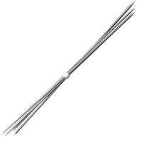 | С-47 | 1675.00 |  |  | Изображение
 | Спица вязальная 5-ти компл. Ф 2,0 ник.покр. 100 шт/упак. |  |  |  | 1675.00 | упак | 3 | Изображение
 | Спица вязальная 5-ти компл. Ф 2,5 ник.покр.100 шт/упак. | Спица вязальная 5-ти компл. Ф 2,5 ник.покр.100 шт/упак. |  | С-171 | 2041.00 |  |  | Изображение
 | Спица вязальная 5-ти компл. Ф 2,5 ник.покр.100 шт/упак. |  |  |  | 2041.00 | упак | 2 | Изображение
 | Спицы круговые Aurora 4.5 мм | Спицы круговые Aurora 4.5 мм |  | AU801/4.5 | 120.00 |  |  | Изображение
 | Спицы круговые Aurora 4.5 мм |  |  |  | 120.00 | упак | 21.9 | Изображение
 | Спицы прямые 34 см, d=2,0 мм с ограничителем, полимерное покрытие | Спицы прямые 34 см, d=2,0 мм с ограничителем, полимерное покрытие | 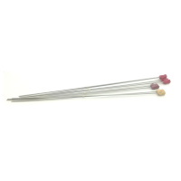 | С-139 | 191.00 |  |  | Изображение
 | Спицы прямые 34 см, d=2,0 мм с ограничителем, полимерное покрытие |  |  |  | 191.00 | упак | 1.9 | Изображение

